상품제안서
PGA 70수동 듀스포슬라이드우산 | 상품코드: S07655

 |  |  |  |  |  |  | 02-713-8555 | www.synergygift.co.kr
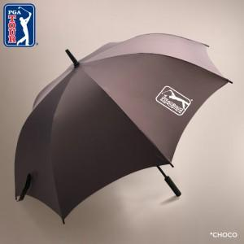

【상세/제작정보】 | <p><span style="white-space: normal;">초코 색상만 판매가능</span></p><p>네이비 색상 단종되었습니다.​&nbsp;</p>

【인쇄/포장옵션】 | 실크, 원단실크1도 / 포장불가능

【공급단가】 | 수량 | 50~ | 100~ | 500~ | 1,000~ | 2,000~
*VAT별도 | 단가 | 22,100원 | 21,760원 | 21,250원 | 20,400원 | 19,550원

【상품 URL】 | https://www.synergygift.co.kr:443/src/goods_detail.php?gdno=2906

